프로 설명 페이지
오감리뷰 PRO
오늘의집 내 영향력있는 크리에이터에게 제품을 제공해 고퀄리티 리뷰 콘텐츠를 획득하는 상품
제품 바이럴&브랜딩
고감도의 스타일링 이미지
TOP 크리에이터의 인스타 홍보

1. 기대효과
1️⃣ 오늘의집에서 영향력 있는 크리에이터와 함께합니다.

콘텐츠 평균 조회수 1.2만회 (1개월/10명 기준, 1회 진행)

유저 스타일링샷 평균 접속수 230% 증가 (1개월 기준, 1회 진행)

2️⃣ 오늘의집 크리에이터만의 감도가 담긴 콘텐츠를 획득할 수 있습니다.

3️⃣ 고퀄리티 브랜드 에셋 확보가 가능합니다.

4️⃣ 크리에이터의 SNS 업로드로 노출 효과를 높일 수 있습니다.

5️⃣ 브랜딩을 위한 부가 광고상품 진행이 가능합니다.

2. 대상 리뷰어

오늘의집 내 활발하게 활동하고 있는 Top 크리에이터가 리뷰어로 참여합니다.

3. 리뷰 콘텐츠
1) 유저들의 스타일링샷
2) 스토어리뷰
3) 유저 개인 인스타그램
4) 콘텐츠 예시 보러가기 (랜딩페이지)

4. 업로드 횟수
: 파트너사가 오늘의집에서 등록한 제품의 판매가 기준에 따라 횟수가 정해집니다.
~200만 원 미만 : 업로드 1회
콘텐츠 : 오늘의집 1회, 인스타그램 1회, 스토어리뷰 1회 = 총 3개 콘텐츠
200만 원 이상 : 업로드 2회
콘텐츠 : 오늘의집 2회, 인스타그램 2회, 스토어리뷰 1회 = 총 5개 콘텐츠
cf) 스토어리뷰는 제품 판매가와 무관하게 1인 당 1회의 리뷰 작성만 가능합니다.

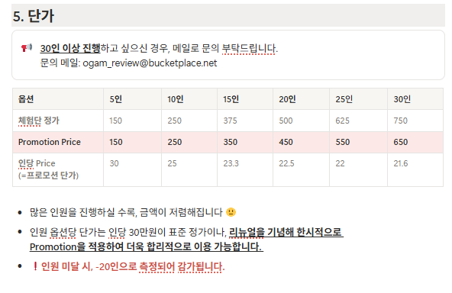

6. 2차 라이선스

<aside> 📢 (New) 오감리뷰 PRO에서 생산된 이미지는 2차 이미지 라이선스를 자유롭게 사용 가능합니다.

</aside>

라이선스 제공 범위 : 이미지에 한해서 (텍스트는 협의 후 진행 가능)
활용 범위 : 오늘의집 내부(썸네일, 상세페이지, 기획전 등), 자사몰, 자사 SNS
❌ 타 커머스 및 플랫폼에서는 활용 불가능합니다.

